TELAS
Sugestão de telas: |  |  |  |  |  |  | Telas criadas até agora:
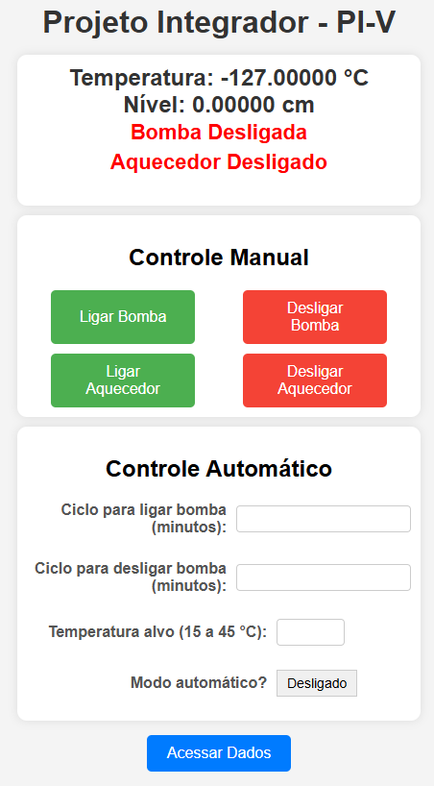
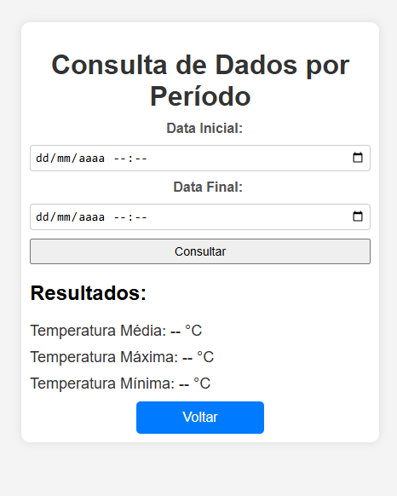

 | MODO MANUAL |  |  | MODO AUTOMÁTICO

 | LIGA BOMBA | DESLIGA BOMBA |  | Intervalo para ligar bomba: | 180 | minutos

 | LIGA AQUECEDOR | DESLIGA AQUECEDOR |  | Desligar bomba após: | 30 | minutos

 | A bomba está : | LIGADA |  | Temperatura alvo: | 20 | °C (+/-10%)
 | O aquecedor está: | LIGADO
 |  |  |  | A bomba está : | LIGADA
 | Temperatura: 28°C |  |  | O aquecedor está: | LIGADO
 |  |  |  | Temperatura atual: | 18°C

 | DADOS DO SISTEMA
 |  |  | PARÂMETRO: |  | MÉTRICA:
 | PARÂMETRO | MÉTRICA | . Tempo bomba ligada |  | . Dia

 |  |  | . Tempo aquecedor ligado |  | . Semana
 |  | de: até: | . Temperatura mínima |  | .Mês
 |  |  | . Temperatura máxima |  | . Ano
 | O sistena est[a | Manual / Automático | . Temperatura média |  | . Total
 | O aquecedor está: | LIGADO |  |  | . Período de tempo

 | Temperatura: 28°C

dados
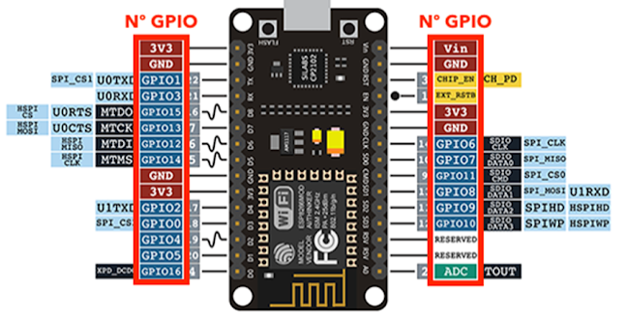
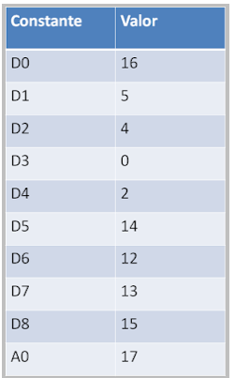
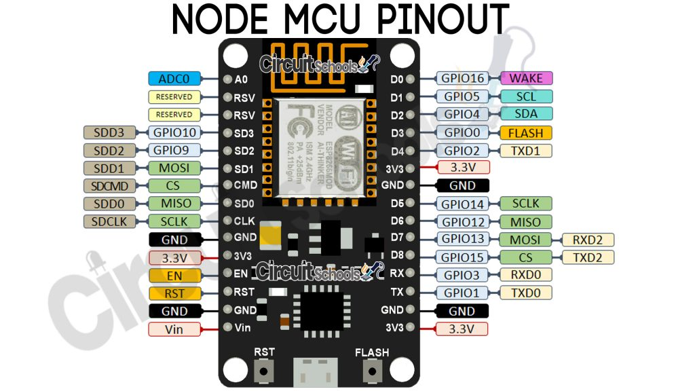
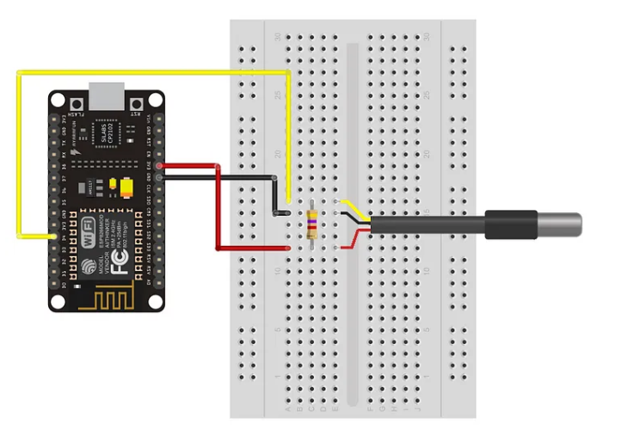
Faixa de frequência: 2.4 GHz
• Taxa de transmissão: 110 à 460 Mbps |  |  | Sensor DS18B20 | HC-SR04
• Transmissão wireless nos padrões: IEEE 802.11b, IEEE 802.11g e IEEE 802.11n
• Alimentação por cabo Micro-USB: 4,0 a 9,0 V em tensão contínua
• Protocolo de comunicação: Serial UART
• Tensão lógica: 3,3 V
• Corrente consumida: mínimo de 70 mA (standby) e máximo de 220 mA
• Conversor A/D: 10 bits e Vin 0 1 V em tensão contínua
• GPIO (Portas lógicas utilizadas para controle e recepção de dados): 13 portas

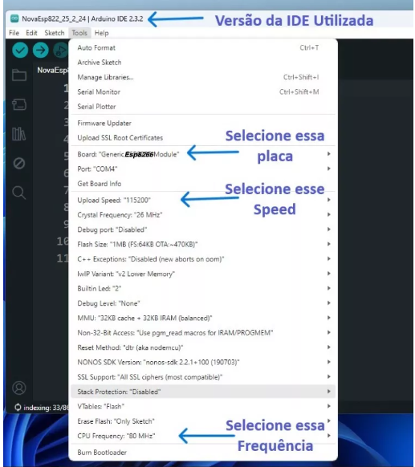

 |  |  | Sensor Hc-sr04 | https://randomnerdtutorials.com/esp8266-nodemcu-hc-sr04-ultrasonic-arduino/
 | PROBLEMAS |  |  | https://randomnerdtutorials.com/esp8266-nodemcu-hc-sr04-ultrasonic-arduino/
 | D5, D6 | NÃO RODA, dá WDT RESET
 | D0, D1, D5 | NÃO ENERGIZA LED
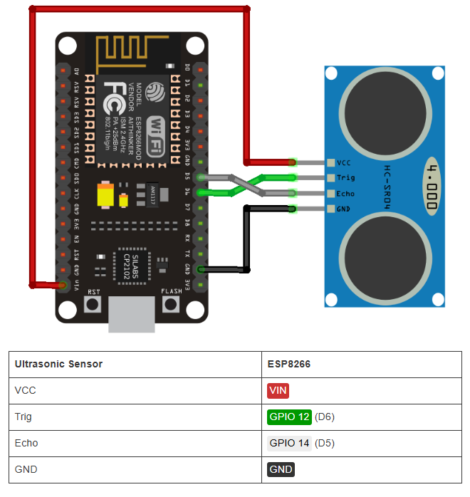
 | digitalWrite NÃO funcionou com os GPIOs 6, 7, 8, 11 e o ADC (A0)
 | digitalRead NÃO funcionou com os GPIOs 1, 3, 6, 7, 8, 11 e o ADC (A0)
 | analogWrite NÃO funcionou com os GPIOs 6, 7, 8, 11 e o ADC (A0) (Os GPIOs 4, 12, 14, 15 possuem PWM por hardware os demais por software)
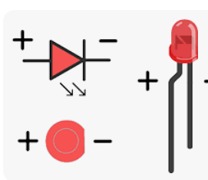
 | analogRead funcionou apenas com o ADC (A0)
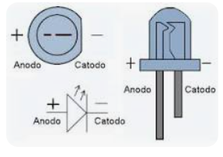
 | 6, 7, 8, 11 não funcionam para os quatro comandos acima
 | https://www.fernandok.com/2018/05/nodemcu-esp8266-detalhes-e-pinagem.html

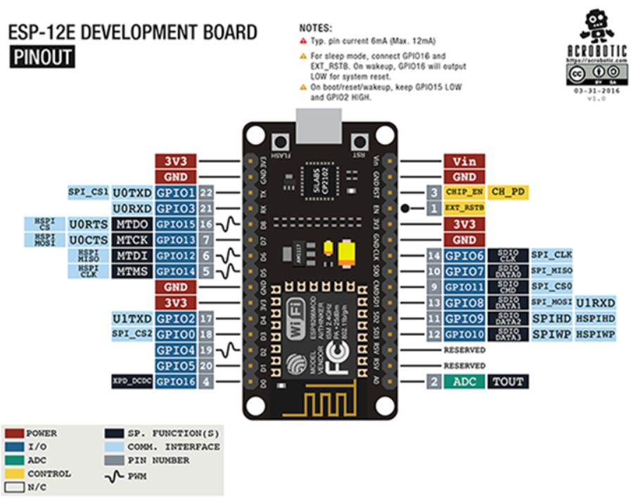

 | https://www.fernandok.com/2018/05/nodemcu-esp8266-detalhes-e-pinagem.html

